Semáforo
Registros COVID-19, del 03 al 16 de septiembre del 2021 *

Datos actualizados al 17 de septiembre del 2021 a las 12:01:00 a.m.

Código departamento | Código municipio | Departamento | Municipio | Proyecciones preliminares, de Población INE | Total de tamizajes | Casos confirmados | Tasa por 100K Habitantes | Tasa Pruebas por 1000 | % de Positividad | Puntaje total | semaforo
TOTAL NACIONAL |  |  |  | 17109746 | 147488 | 40843 | 238.71190139 | 0.62 | 27.692 |  |  | Total de municipios según color
1 | 1 | GUATEMALA | GUATEMALA | 1204964 | 44835 | 8778 | 728.49 | 2.66 | 19.58 | 7.5 | >5 y <=7.5
1 | 2 | GUATEMALA | SANTA CATARINA PINULA | 86980 | 2314 | 539 | 619.68 | 1.90 | 23.29 | 7.5 | >5 y <=7.5 | Amarillo | Naranja | Rojo
1 | 3 | GUATEMALA | SAN JOSÉ PINULA | 89001 | 1766 | 430 | 483.14 | 1.42 | 24.35 | 7.5 | >5 y <=7.5 | 9 | 31 | 300
1 | 4 | GUATEMALA | SAN JOSÉ DEL GOLFO | 8409 | 142 | 53 | 630.28 | 1.21 | 37.32 | 8.5 | >7.5 y <=10
1 | 5 | GUATEMALA | PALENCIA | 74517 | 521 | 131 | 175.8 | 0.50 | 25.14 | 9.5 | >7.5 y <=10
1 | 6 | GUATEMALA | CHINAUTLA | 123356 | 1288 | 344 | 278.87 | 0.75 | 26.71 | 9 | >7.5 y <=10
1 | 7 | GUATEMALA | SAN PEDRO AYAMPUC | 66926 | 689 | 191 | 285.39 | 0.74 | 27.72 | 9 | >7.5 y <=10
1 | 8 | GUATEMALA | MIXCO | 507220 | 8278 | 1919 | 378.34 | 1.17 | 23.18 | 7.5 | >5 y <=7.5
1 | 9 | GUATEMALA | SAN PEDRO SACATEPÉQUEZ | 55723 | 309 | 128 | 229.71 | 0.40 | 41.42 | 9.5 | >7.5 y <=10
1 | 10 | GUATEMALA | SAN JUAN SACATEPÉQUEZ | 281520 | 1475 | 387 | 137.47 | 0.37 | 26.24 | 10 | >7.5 y <=10
1 | 11 | GUATEMALA | SAN RAYMUNDO | 38739 | 685 | 78 | 201.35 | 1.26 | 11.39 | 6.5 | >5 y <=7.5
1 | 12 | GUATEMALA | CHUARRANCHO | 16872 | 129 | 47 | 278.57 | 0.55 | 36.43 | 9.5 | >7.5 y <=10
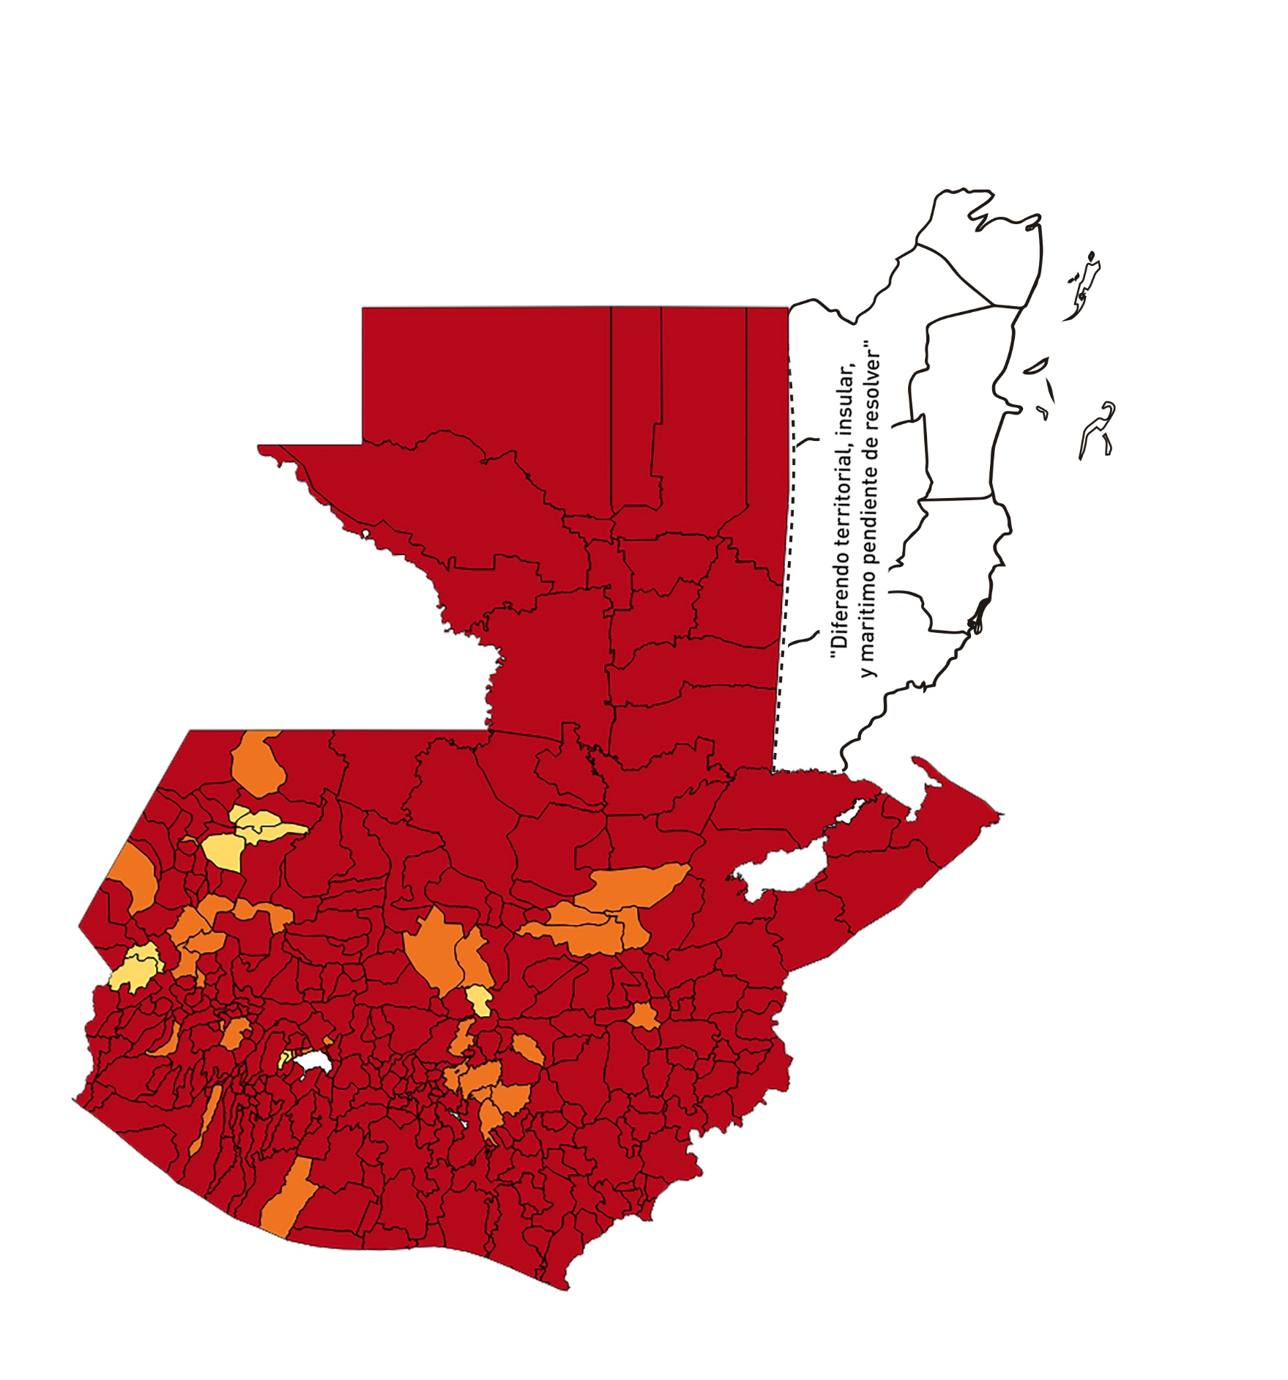
1 | 13 | GUATEMALA | FRAIJANES | 62906 | 1102 | 108 | 171.68 | 1.25 | 9.8 | 6.5 | >5 y <=7.5
1 | 14 | GUATEMALA | AMATITLÁN | 150322 | 887 | 271 | 180.28 | 0.42 | 30.55 | 9.5 | >7.5 y <=10
1 | 15 | GUATEMALA | VILLA NUEVA | 475373 | 4907 | 1444 | 303.76 | 0.74 | 29.43 | 9 | >7.5 y <=10
1 | 16 | GUATEMALA | VILLA CANALES | 166831 | 1343 | 337 | 202 | 0.58 | 25.09 | 9.5 | >7.5 y <=10
1 | 17 | GUATEMALA | SAN MIGUEL PETAPA | 148250 | 1734 | 521 | 351.43 | 0.84 | 30.05 | 8.5 | >7.5 y <=10
2 | 1 | EL PROGRESO | GUASTATOYA | 27201 | 242 | 55 | 202.2 | 0.64 | 22.73 | 8 | >7.5 y <=10
2 | 2 | EL PROGRESO | MORAZÁN | 12639 | 108 | 75 | 593.4 | 0.61 | 69.44 | 9 | >7.5 y <=10
2 | 3 | EL PROGRESO | SAN AGUSTÍN ACASAGUASTLÁN | 55039 | 76 | 16 | 29.07 | 0.10 | 21.05 | 8 | >7.5 y <=10
2 | 4 | EL PROGRESO | SAN CRISTÓBAL ACASAGUASTLÁN | 7939 | 36 | 11 | 138.56 | 0.32 | 30.56 | 10 | >7.5 y <=10
2 | 5 | EL PROGRESO | EL JÍCARO | 13509 | 46 | 7 | 51.82 | 0.24 | 15.22 | 8 | >7.5 y <=10
2 | 6 | EL PROGRESO | SANSARE | 13602 | 39 | 13 | 95.57 | 0.20 | 33.33 | 10 | >7.5 y <=10
2 | 7 | EL PROGRESO | SANARATE | 42203 | 294 | 103 | 244.06 | 0.50 | 35.03 | 9.5 | >7.5 y <=10
2 | 8 | EL PROGRESO | SAN ANTONIO LA PAZ | 22256 | 268 | 57 | 256.11 | 0.86 | 21.27 | 7.5 | >5 y <=7.5
3 | 1 | SACATEPEQUEZ | ANTIGUA GUATEMALA | 59091 | 1897 | 499 | 844.46 | 2.29 | 26.3 | 8.5 | >7.5 y <=10
3 | 2 | SACATEPEQUEZ | JOCOTENANGO | 23492 | 652 | 223 | 949.26 | 1.98 | 34.2 | 8.5 | >7.5 y <=10
3 | 3 | SACATEPEQUEZ | PASTORES | 19661 | 300 | 127 | 645.95 | 1.09 | 42.33 | 8.5 | >7.5 y <=10
3 | 4 | SACATEPEQUEZ | SUMPANGO | 46082 | 172 | 43 | 93.31 | 0.27 | 25 | 9 | >7.5 y <=10
3 | 5 | SACATEPEQUEZ | SANTO DOMINGO XENACOJ | 14455 | 43 | 10 | 69.18 | 0.21 | 23.26 | 9 | >7.5 y <=10
3 | 6 | SACATEPEQUEZ | SANTIAGO SACATEPÉQUEZ | 36982 | 488 | 153 | 413.71 | 0.94 | 31.35 | 8.5 | >7.5 y <=10
3 | 7 | SACATEPEQUEZ | SAN BARTOLOMÉ MILPAS ALTAS | 8642 | 129 | 44 | 509.14 | 1.07 | 34.11 | 8.5 | >7.5 y <=10
3 | 8 | SACATEPEQUEZ | SAN LUCAS SACATEPÉQUEZ | 28819 | 1056 | 314 | 1089.56 | 2.62 | 29.73 | 8.5 | >7.5 y <=10
3 | 9 | SACATEPEQUEZ | SANTA LUCÍA MILPAS ALTAS | 17422 | 344 | 102 | 585.47 | 1.41 | 29.65 | 8.5 | >7.5 y <=10
3 | 10 | SACATEPEQUEZ | MAGDALENA MILPAS ALTAS | 12766 | 279 | 121 | 947.83 | 1.56 | 43.37 | 8.5 | >7.5 y <=10
3 | 11 | SACATEPEQUEZ | SANTA MARÍA DE JESÚS | 26769 | 105 | 25 | 93.39 | 0.28 | 23.81 | 9 | >7.5 y <=10
3 | 12 | SACATEPEQUEZ | CIUDAD VIEJA | 41010 | 416 | 198 | 482.81 | 0.72 | 47.6 | 9 | >7.5 y <=10
3 | 13 | SACATEPEQUEZ | SAN MIGUEL DUEÑAS | 15562 | 170 | 78 | 501.22 | 0.78 | 45.88 | 9 | >7.5 y <=10
3 | 14 | SACATEPEQUEZ | ALOTENANGO | 28129 | 218 | 120 | 426.61 | 0.55 | 55.05 | 9.5 | >7.5 y <=10
3 | 15 | SACATEPEQUEZ | SAN ANTONIO AGUAS CALIENTES | 12716 | 87 | 45 | 353.88 | 0.49 | 51.72 | 9.5 | >7.5 y <=10
3 | 16 | SACATEPEQUEZ | SANTA CATARINA BARAHONA | 4569 | 11 | 5 | 109.43 | 0.17 | 45.45 | 10 | >7.5 y <=10
4 | 1 | CHIMALTENANGO | CHIMALTENANGO | 114720 | 1398 | 424 | 369.6 | 0.87 | 30.33 | 8.5 | >7.5 y <=10
4 | 2 | CHIMALTENANGO | SAN JOSÉ POAQUIL | 33454 | 72 | 30 | 89.68 | 0.15 | 41.67 | 10 | >7.5 y <=10
4 | 3 | CHIMALTENANGO | SAN MARTÍN JILOTEPEQUE | 93517 | 342 | 115 | 122.97 | 0.26 | 33.63 | 10 | >7.5 y <=10
4 | 4 | CHIMALTENANGO | SAN JUAN COMALAPA | 59505 | 207 | 76 | 127.72 | 0.25 | 36.71 | 10 | >7.5 y <=10
4 | 5 | CHIMALTENANGO | SANTA APOLONIA | 23464 | 29 | 6 | 25.57 | 0.09 | 20.69 | 8 | >7.5 y <=10
4 | 6 | CHIMALTENANGO | TECPÁN GUATEMALA | 110891 | 208 | 54 | 48.7 | 0.13 | 25.96 | 9 | >7.5 y <=10
4 | 7 | CHIMALTENANGO | PATZÚN | 70685 | 149 | 44 | 62.25 | 0.15 | 29.53 | 10 | >7.5 y <=10
4 | 8 | CHIMALTENANGO | POCHUTA | 11116 | 60 | 26 | 233.9 | 0.39 | 43.33 | 10 | >7.5 y <=10
4 | 9 | CHIMALTENANGO | PATZICÍA | 40104 | 111 | 39 | 97.25 | 0.20 | 35.14 | 10 | >7.5 y <=10
4 | 10 | CHIMALTENANGO | SANTA CRUZ BALANYÁ | 10815 | 71 | 19 | 175.68 | 0.47 | 26.76 | 9.5 | >7.5 y <=10
4 | 11 | CHIMALTENANGO | ACATENANGO | 28417 | 112 | 39 | 137.24 | 0.28 | 34.82 | 10 | >7.5 y <=10
4 | 12 | CHIMALTENANGO | YEPOCAPA | 42153 | 99 | 50 | 118.62 | 0.17 | 50.51 | 10 | >7.5 y <=10
4 | 13 | CHIMALTENANGO | SAN ANDRÉS ITZAPA | 35087 | 176 | 57 | 162.45 | 0.36 | 32.39 | 10 | >7.5 y <=10
4 | 14 | CHIMALTENANGO | PARRAMOS | 20163 | 197 | 74 | 367.01 | 0.70 | 37.56 | 9 | >7.5 y <=10
4 | 15 | CHIMALTENANGO | ZARAGOZA | 29077 | 423 | 263 | 904.49 | 1.04 | 62.17 | 8.5 | >7.5 y <=10
4 | 16 | CHIMALTENANGO | EL TEJAR | 23198 | 332 | 110 | 474.18 | 1.02 | 33.13 | 8.5 | >7.5 y <=10
5 | 1 | ESCUINTLA | ESCUINTLA | 168193 | 1039 | 399 | 237.23 | 0.44 | 38.4 | 9.5 | >7.5 y <=10
5 | 2 | ESCUINTLA | SANTA LUCÍA COTZUMALGUAPA | 125854 | 426 | 117 | 92.96 | 0.24 | 27.46 | 10 | >7.5 y <=10
5 | 3 | ESCUINTLA | LA DEMOCRACIA | 25703 | 109 | 22 | 85.59 | 0.30 | 20.18 | 9 | >7.5 y <=10
5 | 4 | ESCUINTLA | SIQUINALÁ | 25993 | 127 | 44 | 169.28 | 0.35 | 34.65 | 10 | >7.5 y <=10
5 | 5 | ESCUINTLA | MASAGUA | 48002 | 139 | 66 | 137.49 | 0.21 | 47.48 | 10 | >7.5 y <=10
5 | 6 | ESCUINTLA | TIQUISATE | 63422 | 151 | 47 | 74.11 | 0.17 | 31.13 | 10 | >7.5 y <=10
5 | 7 | ESCUINTLA | LA GOMERA | 52114 | 253 | 100 | 191.89 | 0.35 | 39.53 | 10 | >7.5 y <=10
5 | 8 | ESCUINTLA | GUANAGAZAPA | 17361 | 27 | 10 | 57.6 | 0.11 | 37.04 | 10 | >7.5 y <=10
5 | 9 | ESCUINTLA | PUERTO DE SAN JOSÉ | 67326 | 293 | 126 | 187.15 | 0.31 | 43 | 10 | >7.5 y <=10
5 | 10 | ESCUINTLA | IZTAPA | 20096 | 68 | 24 | 119.43 | 0.24 | 35.29 | 10 | >7.5 y <=10
5 | 11 | ESCUINTLA | PALÍN | 71172 | 157 | 67 | 94.14 | 0.16 | 42.68 | 10 | >7.5 y <=10
5 | 12 | ESCUINTLA | SAN VICENTE PACAYA | 18172 | 16 | 10 | 55.03 | 0.06 | 62.5 | 10 | >7.5 y <=10
5 | 13 | ESCUINTLA | NUEVA CONCEPCIÓN | 81233 | 86 | 14 | 17.23 | 0.08 | 16.28 | 7 | >5 y <=7.5
5 | 14 | ESCUINTLA | SIPACATE | 17838 | 27 | 12 | 67.27 | 0.11 | 44.44 | 10 | >7.5 y <=10
6 | 1 | SANTA ROSA | CUILAPA | 46974 | 536 | 164 | 349.13 | 0.82 | 30.6 | 8.5 | >7.5 y <=10
6 | 2 | SANTA ROSA | BARBERENA | 61079 | 185 | 48 | 78.59 | 0.22 | 25.95 | 10 | >7.5 y <=10
6 | 3 | SANTA ROSA | SANTA ROSA DE LIMA | 21415 | 88 | 17 | 79.38 | 0.29 | 19.32 | 9 | >7.5 y <=10
6 | 4 | SANTA ROSA | CASILLAS | 26059 | 201 | 84 | 322.35 | 0.55 | 41.79 | 9.5 | >7.5 y <=10
6 | 5 | SANTA ROSA | SAN RAFAEL LAS FLORES | 13850 | 68 | 29 | 209.39 | 0.35 | 42.65 | 10 | >7.5 y <=10
6 | 6 | SANTA ROSA | ORATORIO | 27115 | 224 | 68 | 250.78 | 0.59 | 30.36 | 9.5 | >7.5 y <=10
6 | 7 | SANTA ROSA | SAN JUAN TECUACO | 12825 | 54 | 21 | 163.74 | 0.30 | 38.89 | 10 | >7.5 y <=10
6 | 8 | SANTA ROSA | CHIQUIMULILLA | 64871 | 120 | 23 | 35.45 | 0.13 | 19.17 | 8 | >7.5 y <=10
6 | 9 | SANTA ROSA | TAXISCO | 36751 | 162 | 59 | 160.54 | 0.31 | 36.42 | 10 | >7.5 y <=10
6 | 10 | SANTA ROSA | SANTA MARÍA IXHUATÁN | 26721 | 313 | 139 | 520.19 | 0.84 | 44.41 | 8.5 | >7.5 y <=10
6 | 11 | SANTA ROSA | GUAZACAPÁN | 22197 | 140 | 55 | 247.78 | 0.45 | 39.29 | 9.5 | >7.5 y <=10
6 | 12 | SANTA ROSA | SANTA CRUZ NARANJO | 17875 | 22 | 8 | 44.76 | 0.09 | 36.36 | 9 | >7.5 y <=10
6 | 13 | SANTA ROSA | PUEBLO NUEVO VIÑAS | 29418 | 73 | 18 | 61.19 | 0.18 | 24.66 | 9 | >7.5 y <=10
6 | 14 | SANTA ROSA | NUEVA SANTA ROSA | 39286 | 205 | 102 | 259.63 | 0.37 | 49.76 | 10 | >7.5 y <=10
7 | 1 | SOLOLA | SOLOLÁ | 99934 | 225 | 79 | 79.05 | 0.16 | 35.11 | 10 | >7.5 y <=10
7 | 2 | SOLOLA | SAN JOSÉ CHACAYÁ | 5220 | 3 | 2 | 38.31 | 0.04 | 66.67 | 9 | >7.5 y <=10
7 | 3 | SOLOLA | SANTA MARÍA VISITACIÓN | 2602 | 1 | 0 | 0 | 0.03 | 0 | 4 | >2.5 y <=5
7 | 4 | SOLOLA | SANTA LUCÍA UTATLÁN | 21790 | 12 | 5 | 22.95 | 0.04 | 41.67 | 8 | >7.5 y <=10
7 | 5 | SOLOLA | NAHUALÁ | 93541 | 132 | 49 | 52.38 | 0.10 | 37.12 | 9 | >7.5 y <=10
7 | 6 | SOLOLA | SANTA CATARINA IXTAHUACÁN | 61274 | 91 | 26 | 42.43 | 0.11 | 28.57 | 9 | >7.5 y <=10
7 | 7 | SOLOLA | SANTA CLARA LA LAGUNA | 10340 | 6 | 0 | 0 | 0.04 | 0 | 4 | >2.5 y <=5
7 | 8 | SOLOLA | CONCEPCIÓN | 7214 | 3 | 1 | 13.86 | 0.03 | 33.33 | 7 | >5 y <=7.5
7 | 9 | SOLOLA | SAN ANDRÉS SEMETABAJ | 14861 | 67 | 28 | 188.41 | 0.32 | 41.79 | 10 | >7.5 y <=10
7 | 10 | SOLOLA | PANAJACHEL | 16101 | 169 | 77 | 478.23 | 0.75 | 45.56 | 9 | >7.5 y <=10
7 | 11 | SOLOLA | SANTA CATARINA PALOPÓ | 4882 | 11 | 4 | 81.93 | 0.16 | 36.36 | 10 | >7.5 y <=10
7 | 12 | SOLOLA | SAN ANTONIO PALOPÓ | 15752 | 30 | 12 | 76.18 | 0.14 | 40 | 10 | >7.5 y <=10
7 | 13 | SOLOLA | SAN LUCAS TOLIMÁN | 31805 | 135 | 64 | 201.23 | 0.30 | 47.41 | 10 | >7.5 y <=10
7 | 14 | SOLOLA | SANTA CRUZ LA LAGUNA | 7894 | 3 | 1 | 12.67 | 0.03 | 33.33 | 7 | >5 y <=7.5
7 | 15 | SOLOLA | SAN PABLO LA LAGUNA | 8004 | 3 | 1 | 12.49 | 0.03 | 33.33 | 7 | >5 y <=7.5
7 | 16 | SOLOLA | SAN MARCOS LA LAGUNA | 2944 | 2 | 2 | 67.93 | 0.05 | 100 | 10 | >7.5 y <=10
7 | 17 | SOLOLA | SAN JUAN LA LAGUNA | 13400 | 13 | 5 | 37.31 | 0.07 | 38.46 | 9 | >7.5 y <=10
7 | 18 | SOLOLA | SAN PEDRO LA LAGUNA | 11828 | 36 | 6 | 50.73 | 0.22 | 16.67 | 8 | >7.5 y <=10
7 | 19 | SOLOLA | SANTIAGO ATITLÁN | 44854 | 186 | 71 | 158.29 | 0.30 | 38.17 | 10 | >7.5 y <=10
8 | 1 | TOTONICAPAN | TOTONICAPÁN | 118960 | 1394 | 364 | 305.99 | 0.84 | 26.11 | 8.5 | >7.5 y <=10
8 | 2 | TOTONICAPAN | SAN CRISTÓBAL TOTONICAPÁN | 42937 | 242 | 75 | 174.67 | 0.40 | 30.99 | 9.5 | >7.5 y <=10
8 | 3 | TOTONICAPAN | SAN FRANCISCO EL ALTO | 65521 | 262 | 66 | 100.73 | 0.29 | 25.19 | 10 | >7.5 y <=10
...

